상품제안서
스위스와그너 플레인 머니클립 | 상품코드: F14234

 |  |  |  |  |  |  | 02-412-0044 | www.easy1.co.kr
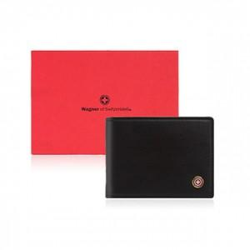

【상세/제작정보】 | 금속클립을 24k 순금으로 도금하여 고급스러움을 더했습니다

【인쇄/포장옵션】 | 불박 / 포장지포장

【공급단가】 | 수량 | 30~ | 50~ | 100~ | 500~ | 1,000~
*VAT별도 | 단가 | 24,300원 | 23,400원 | 22,500원 | 21,600원 | 21,060원

【상품 URL】 | https://dev.easy1.co.kr:443/src/goods_detail.php?gdno=14234

